與KS交握訊號
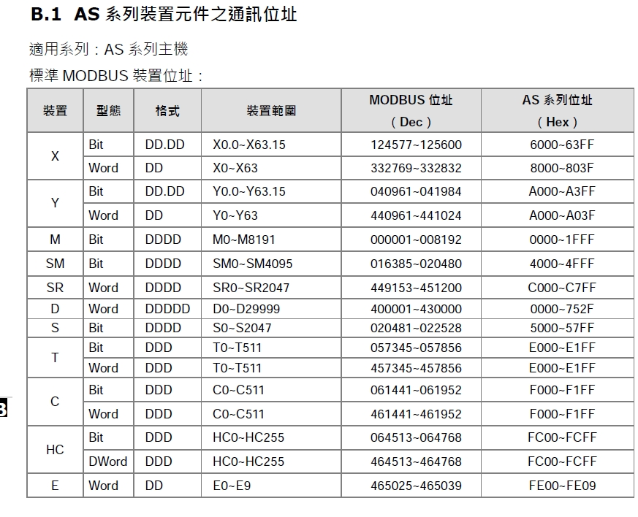
與Kitchen Sever交握訊號
功能 | 格式 | 讀寫(POS機角度) | ModbusTCP位址 | PLC位址 | 說明 | 預設 | 備註
確認PLC是否就緒 | INT | R | 411001 | D11000 | 初始位=1 |  | 1 : TRUE 0 : FALSE
PLC讀取旗標 | INT | R/W | 411002 | D11001 | 1給完讀參數
PLC讀取完成旗標 | INT | R/W | 411003 | D11002 | 手臂接收=麵爐編號 | 切0
PLC動作旗標 | INT | R/W | 411004 | D11003 | 手臂監測啟動
PLC動作完成旗標 | INT | R/W | 411005 | D11004 | 手臂回傳=麵爐編號 | 切0 | 完成訂單相關
PLC完成定址編號 | INT | R | 411006 | D11005 | 保留
機台異常代碼 | INT | R | 411007 | D11006 |  |  | 機台本身的異常代碼

定址編號 | INT | W | 411020 | D11019 | 保留 |  | PLC定義儲存array用
訂單編號 | INT | W | 411021 | D11020 | 保留 |  | PLC確認用旗標
訂單項次 | INT | W | 411022 | D11021 | 保留 |  | 訂單中的第幾碗
動作編號 | INT | W | 411023 | D11022 |  |  | 由PC指定
麵櫃編號 | INT | W | 411024 | D11023 |  |  | 由PC指定1~10
麵爐編號 | INT | W | 411025 | D11024 |  |  | 由PC指定1~6
出麵櫃編號 | INT | W | 411026 | D11025 |  |  | 由PC指定1~2
麵種編號 | INT | W | 411027 | D11026
間隔動作旗標 | INT | W | 411027 | D11027 |  |  | 1 : TRUE 0 : FALSE
POS機數據2 | INT | W | 411028 | D11028 | 保留 |  | PLC讀取訂單旗標=0時POS機寫入訂單參數(11019~11031) PLC讀取訂單旗標=1時PLC讀取訂單參數 (11001) 當PLC讀取完成後PLC執行PLC讀取完成旗標=1、PLC讀取訂單旗標=0
POS機數據3 | INT | W | 411029 | D11029 | 保留
POS機數據4 | INT | W | 411030 | D11030 | 保留
POS機數據5 | INT | W | 411031 | D11031 | 保留
POS機數據6 | INT | W | 411032 | D11032 | 保留
POS機數據7 | INT | W | 411033 | D11033 | 保留
POS機數據8 | INT | W | 411034 | D11034 | 保留

KS讀
Robot原點
倒麵成功
倒碗成功

KS寫
1 | 麵盒位子
2 | 麵切位子 | 煮麵
3 | 回收位子

程序A 手臂煮麵 | 123
程序B 手臂取麵 | 4

